상품제안서
트라이탄 시리얼용기 550ml 2종 | 상품코드: F21348

 |  |  |  |  |  |  | 02-412-0044 | www.easy1.co.kr
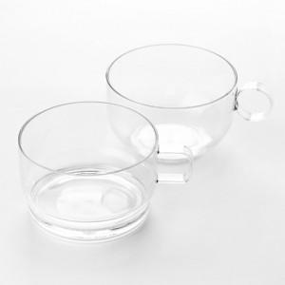

【상세/제작정보】 | 유리 같은 투명도와 광택감을 가진 고급스러운 제품

【인쇄/포장옵션】 | 실크, 스티커 / 포장지포장

【공급단가】 | 수량 | 100~ | 300~ | 500~ | 1,000~ | 3,000~
*VAT별도 | 써클 | 4,180원 | 4,030원 | 3,870원 | 3,720원 | 3,620원
 | 스퀘어 | 4,450원 | 4,290원 | 4,120원 | 3,960원 | 3,860원

【상품 URL】 | https://dev.easy1.co.kr:443/src/goods_detail.php?gdno=21348

